Hegnsberegner Profilhegn
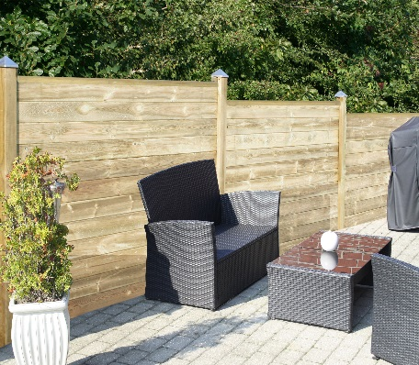
VEJLEDNING | BEREGNER - HORTUS PROFILHEGN
Hegnberegneren giver på en nem og overskuelig måde et overblik over materialeforbruget af de enkelte hegnsdele til et givent hegn ved blot at indtaste hhv. ønsket hegnshøjde og ønsket hegnslængde. 1. Bestem hvilken type profil, der ønskes en beregning på og anvend derefter beregneren for den pågældende profil. 2. Indtast den ønskede hegnshøjde i meter i det tomme grønne felt. Bemærk! Max. højde er 1,8 meter. 3. Når den ønskede hegnshøjde er angivet beregnes den faktiske højde til højre for den ønskede højde. Denne højde er inkl. anvendelse af start/stop klods i bunden af stolpen samt topprofil. 4. Indtast nu den ønskede hegnslængde. Bemærk! Ved angivelse af hegnslængden skal der ikke tages hensyn til eventuelle hjørner, da multistolpen kan anvendes både som ende-, mellem- og hjørnestolpe. Opmål den samlede hegnslængde inkl. eventuelle hjørner og indtast denne i beregneren. 5. Beregneren angiver nu materialeforbruget til det ønskede hegn i de grønne felter. Har du indtastet købsprisen beregnes ligeledes den samlede pris for det ønskede hegn.
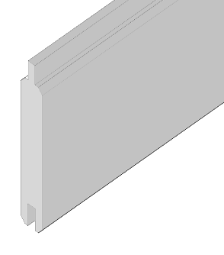
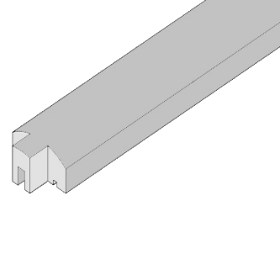
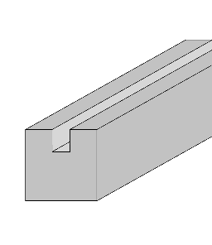
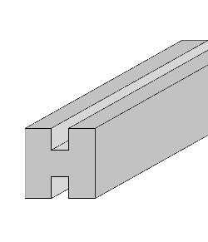
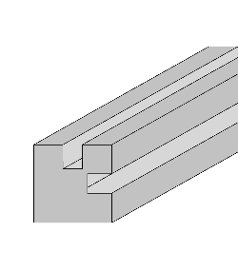

 |  | Beregn dit HORTUS profilhegn med lige top
 | Indtast ønsket hegnshøjde i (m) |  | meter
 | Indtast ønsket hegnslængde i (m) |  | meter
 | Indtast antal hjørner |  | stk
 | Art. no. | Beskrivelse | Længde (m) | Højde (m) | Materialeforbrug | Salgspris/stk. | Total
 | 101-670 | FSC PROFILHEGN 22X120X2000 | 2 | 0.105 | 0 | 0.00 | 0.00
 | 101-671 | FSC LIGE TOP PROFILHEGN 60X30X2000 | 2 | 0.045 | -1 | 0.00 | 0.00
 | 101-677 | FSC STOLPE T/PROFILHEGN ENDE 90X90X2700 | 0.09 | 2.7 | 2 | 0.00 | 0.00
 | 101-678 | FSC STOLPE T/PROFILHEGN MELLEM 90X90X2700 | 0.09 | 2.7 | 0 | 0.00 | 0.00
 | 101-679 | FSC STOLPE T/PROFILHEGN HJØRNE 90X90X2700 | 0.09 | 2.7 | 0 | 0.00 | 0.00
 |  |  |  |  |  | Total | 0.00
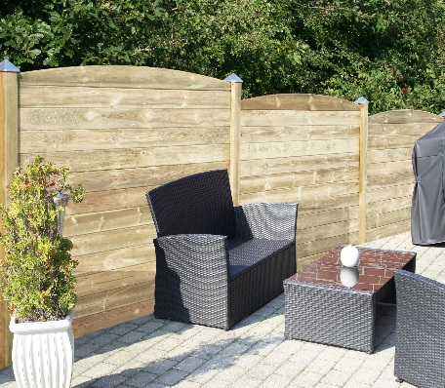
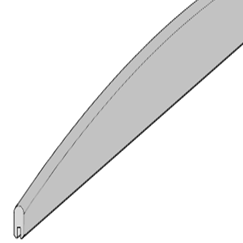

 |  | Beregn dit HORTUS profilhegn med buet top
 | Indtast ønsket hegnshøjde i (m) |  | meter
 | Indtast ønsket hegnslængde i (m) |  | meter
 | Indtast antal hjørner |  | stk
 | Art. no. | Beskrivelse | Længde (m) | Højde (m) | Materialeforbrug | Salgspris/stk. | Total
 | 101-670 | FSC PROFILHEGN 22X120X2000 | 2 | 0.105 | 1 | 0.00 | 0.00
 | 101-672 | FSC BUET TOP PROFILHEGN 22X120X2000 | 2 | 0.1 | -1 | 0.00 | 0.00
 | 101-677 | FSC STOLPE T/PROFILHEGN ENDE 90X90X2700 | 0.09 | 2.7 | 2 | 0.00 | 0.00
 | 101-678 | FSC STOLPE T/PROFILHEGN MELLEM 90X90X2700 | 0.09 | 2.7 | 0 | 0.00 | 0.00
 | 101-679 | FSC STOLPE T/PROFILHEGN HJØRNE 90X90X2700 | 0.09 | 2.7 | 0 | 0.00 | 0.00
 |  |  |  |  |  | Total | 0.00

